1
 | ELEKTRICITY XIII

 | BRACELETS VALABLES A CE POINT DE CONTRÔLE :

> |  |  | <
 | EN COMPLEMENT, IL Y A UNE TRENTAINE DE PASS ALL ACCESS, NOMINATIFS ET AVEC PHOTO -----> | 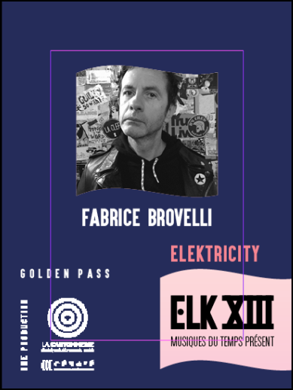
 | SYNTHESE DES ACCES PAR COULEUR DE BRACELET :

